상품제안서
양키캔들 리드디퓨저 차량용 선물세트 3P | 상품코드: S41312

 |  |  |  |  |  |  | 02-713-8555 | www.synergygift.co.kr
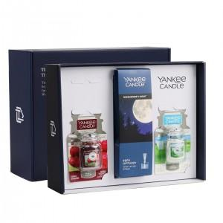 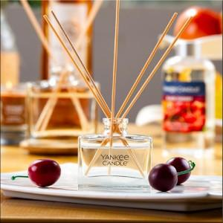 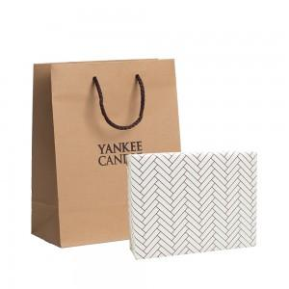

【상세/제작정보】 | <p><span style="font-size: 14pt;">※ 100세트 이하 칼라 폼텍라벨 스티커 제작 후 부착 됩니다.</span></p><p><span style="font-size: 14pt;">※ 100세트 이상 아트지 코팅라벨 스티커 제작 후 부착 됩니다.</span>&nbsp;</p><p><span style="font-size: 14pt;">&nbsp;</span></p><p><span style="font-size: 14pt;">※ 쇼핑백, 리본선물포장 추가 별도 문의 바랍니다.</span>&nbsp;</p>

【인쇄/포장옵션】 | 스티커 / 포장지포장

【공급단가】 | 수량 | 20~ | 50~ | 100~ | 300~ | 500~
*VAT별도 | 단가 | 28,990원 | 27,420원 | 26,090원 | 25,420원 | 24,970원

【상품 URL】 | https://www.synergygift.co.kr:443/src/goods_detail.php?gdno=41312

